关系图
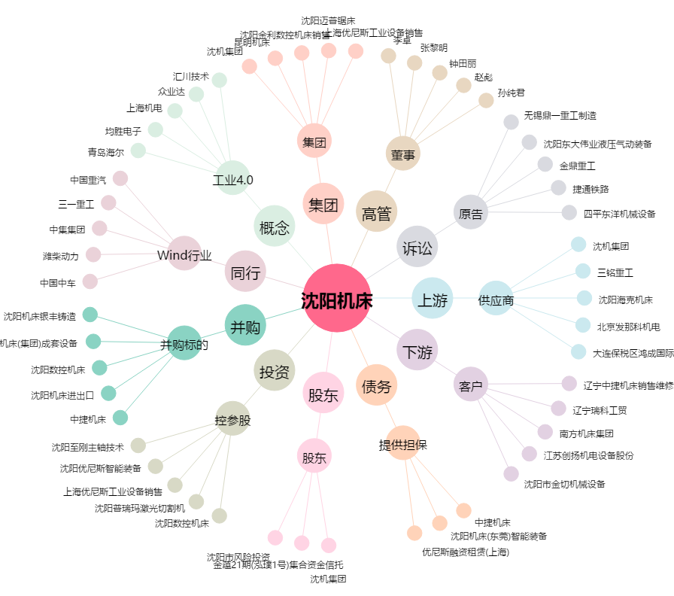
沈阳机床[000410.SZ] - 关系概览图

